溴化锂制冷
蒸汽型溴化锂机组 | 型号 | 蒸汽压力（MPa） | 制冷量 | 冷水系 |  | 冷却水系 |  | 蒸汽系 | 外形尺寸 |  |  | 电动机 |  |  |  |  | 单价
 |  |  |  | 冷水进出口温度 | 冷水流量 | 冷却水进出口温度 | 冷却水流量 | 蒸汽消耗量 | 长度（L） | 宽度（W） | 高度（H） | 吸收液泵1 | 吸收液泵2 | 冷机泵 | 抽气泵 | 合计
 |  |  |  | ℃ | m³/h | ℃ | m³/h | kg/h | mm | mm | mm | kw | kw | kw | kw | kw
 | 0.4-292 | 0.4 | 292 | 12→7 | 50.2 | 32→38 | 73.8 | 335 | 2715 | 1620 | 2330 | 1.3 | 1.1 | 0.2 | 0.4 | 3 |  | 标准冷却水进口温度：32℃，冷却水进口温度30℃运行，机组效率更高。
 | 0.4-351 | 0.4 | 351 | 12→7 | 60.4 | 32→38 | 89 | 402 | 2715 | 1620 | 2330 | 1.3 | 1.1 | 0.2 | 0.4 | 3 |  | 标准供给蒸汽压力：4kg/c㎡·G，为控制阀前压力
 | 0.4-465 | 0.4 | 465 | 12→7 | 80 | 32→38 | 117 | 533 | 3735 | 1620 | 2330 | 2.5 | 1.1 | 0.2 | 0.4 | 4.2 |  | 冷水、冷却水系最高使用压力：8kg/c㎡·G
 | 0.4-526 | 0.4 | 526 | 12→7 | 90.4 | 32→38 | 133 | 602 | 3735 | 1620 | 2330 | 2.5 | 1.1 | 0.2 | 0.4 | 4.2 |  | 冷水、冷却水流量调节范围：50-120%
 | 0.4-613 | 0.4 | 613 | 12→7 | 105 | 32→38 | 155 | 702 | 3830 | 1860 | 2425 | 2.5 | 1.3 | 0.2 | 0.4 | 4.4
 | 0.4-700 | 0.4 | 700 | 12→7 | 120 | 32→38 | 177 | 802 | 3830 | 1860 | 2425 | 2.5 | 1.3 | 0.2 | 0.4 | 4.4
 | 0.4-817 | 0.4 | 817 | 12→7 | 140 | 32→38 | 207 | 937 | 4850 | 1860 | 2425 | 3.4 | 1.3 | 0.4 | 0.4 | 5.5
 | 0.4-934 | 0.4 | 934 | 12→7 | 161 | 32→38 | 236 | 1070 | 4850 | 1860 | 2425 | 3.4 | 1.3 | 0.4 | 0.4 | 5.5
 | 0.4-1051 | 0.4 | 1051 | 12→7 | 181 | 32→38 | 265 | 1205 | 4930 | 1965 | 2605 | 3.4 | 1.3 | 0.4 | 0.4 | 5.5
 | 0.4-1167 | 0.4 | 1167 | 12→7 | 201 | 32→38 | 295 | 1338 | 4930 | 1965 | 2605 | 3.4 | 1.3 | 0.4 | 0.4 | 5.5
 | 0.4-1313 | 0.4 | 1313 | 12→7 | 226 | 32→38 | 332 | 1505 | 4960 | 2235 | 2820 | 3.4 | 1.8 | 0.4 | 0.4 | 6
 | 0.4-1459 | 0.4 | 1459 | 12→7 | 251 | 32→38 | 369 | 1673 | 4960 | 2235 | 2820 | 3.4 | 1.8 | 0.4 | 0.4 | 6
 | 0.4-1744 | 0.4 | 1744 | 12→7 | 300 | 32→38 | 441 | 1999 | 5040 | 2505 | 3140 | 3.7 | 1.8 | 0.4 | 0.4 | 6.3
 | 0.4-1861 | 0.4 | 1861 | 12→7 | 320 | 32→38 | 471 | 2132 | 5590 | 2505 | 3140 | 3.7 | 1.8 | 0.4 | 0.4 | 6.3
 | 0.4-2093 | 0.4 | 2093 | 12→7 | 360 | 32→38 | 530 | 2399 | 6080 | 2505 | 3140 | 3.7 | 1.8 | 0.4 | 0.4 | 6.3
 | 0.4-2326 | 0.4 | 2326 | 12→7 | 400 | 32→38 | 588 | 2665 | 5690 | 2750 | 3430 | 5.5 | 1.8 | 0.4 | 0.4 | 8.1
 | 0.4-2674 | 0.4 | 2674 | 12→7 | 460 | 32→38 | 677 | 3065 | 6190 | 2750 | 3430 | 5.5 | 1.8 | 0.4 | 0.4 | 8.1
 | 0.4-2965 | 0.4 | 2965 | 12→7 | 510 | 32→38 | 750 | 3398 | 6710 | 2750 | 3430 | 5.5 | 1.8 | 0.4 | 0.4 | 8.1
 | 0.4-3256 | 0.4 | 3256 | 12→7 | 560 | 32→38 | 825 | 3731 | 6450 | 3220 | 3615 | 8.5 | 3.7 | 0.4 | 0.75 | 13.35
 | 0.4-3547 | 0.4 | 3547 | 12→7 | 610 | 32→38 | 898 | 4065 | 6975 | 3220 | 3615 | 8.5 | 3.7 | 0.4 | 0.75 | 13.35
 | 0.4-4070 | 0.4 | 4070 | 12→7 | 700 | 32→38 | 1030 | 4664 | 7475 | 3220 | 3615 | 8.5 | 3.7 | 0.4 | 0.75 | 13.35
 | 0.4-4360 | 0.4 | 4360 | 12→7 | 750 | 32→38 | 1103 | 4998 | 6960 | 3410 | 3920 | 8.5 | 3.7 | 0.4 | 0.75 | 13.35
 | 0.4-4651 | 0.4 | 4651 | 12→7 | 800 | 32→38 | 1177 | 5331 | 7460 | 3410 | 3920 | 8.5 | 3.7 | 0.4 | 0.75 | 13.35
 | 0.4-5233 | 0.4 | 5233 | 12→7 | 900 | 32→38 | 1327 | 5997 | 8620 | 3425 | 3970 | 15 | 3.7 | 1.8 | 0.75 | 21.25
 | 0.4-5814 | 0.4 | 5814 | 12→7 | 1000 | 32→38 | 1473 | 6663 | 7630 | 4300 | 3980 | 15 | 3.7 | 1.8 | 0.75 | 21.25
 | 0.6-345 | 0.6 | 345 | 12→7 | 59.3 | 32→38 | 86.9 | 395 | 2670 | 1535 | 2225 | 1.3 | 1.1 | 0.2 | 0.4 | 3 |  | 标准冷却水进口温度：32℃，冷却水进口温度30℃运行，机组效率更高。
 | 0.6-414 | 0.6 | 414 | 12→7 | 71.1 | 32→38 | 104 | 474 | 2670 | 1535 | 2225 | 1.3 | 1.1 | 0.2 | 0.4 | 3 |  | 标准供给蒸汽压力：6kg/c㎡·G，为控制阀前压力
 | 0.6-517 | 0.6 | 517 | 12→7 | 88.9 | 32→38 | 130 | 592 | 3690 | 1535 | 2225 | 2.5 | 1.1 | 0.2 | 0.4 | 4.2 |  | 冷水、冷却水系最高使用压力：8kg/c㎡·G
 | 0.6-620 | 0.6 | 620 | 12→7 | 107 | 32→38 | 156 | 711 | 3690 | 1535 | 2225 | 2.5 | 1.1 | 0.2 | 0.4 | 4.2 |  | 冷水、冷却水流量调节范围：50-120%
 | 0.6-724 | 0.6 | 724 | 12→7 | 124 | 32→38 | 183 | 829 | 3710 | 1755 | 2310 | 2.5 | 1.3 | 0.2 | 0.4 | 4.4
 | 0.6-827 | 0.6 | 827 | 12→7 | 142 | 32→38 | 209 | 948 | 3710 | 1755 | 2310 | 2.5 | 1.3 | 0.2 | 0.4 | 4.4
 | 0.6-965 | 0.6 | 965 | 12→7 | 166 | 32→38 | 243 | 1106 | 4760 | 1755 | 2310 | 3.4 | 1.3 | 0.4 | 0.4 | 5.5
 | 0.6-1103 | 0.6 | 1103 | 12→7 | 190 | 32→38 | 278 | 1264 | 4760 | 1755 | 2310 | 3.4 | 1.3 | 0.4 | 0.4 | 5.5
 | 0.6-1241 | 0.6 | 1241 | 12→7 | 213 | 32→38 | 313 | 1422 | 4830 | 1880 | 2440 | 3.4 | 1.3 | 0.4 | 0.4 | 5.5
 | 0.6-1378 | 0.6 | 1378 | 12→7 | 237 | 32→38 | 348 | 1580 | 4830 | 1880 | 2440 | 3.4 | 1.3 | 0.4 | 0.4 | 5.5
 | 0.6-1551 | 0.6 | 1551 | 12→7 | 267 | 32→38 | 391 | 1777 | 4890 | 2030 | 2600 | 3.4 | 1.8 | 0.4 | 0.4 | 6
 | 0.6-1723 | 0.6 | 1723 | 12→7 | 296 | 32→38 | 435 | 1975 | 4890 | 2030 | 2600 | 3.4 | 1.8 | 0.4 | 0.4 | 6
 | 0.6-1930 | 0.6 | 1930 | 12→7 | 332 | 32→38 | 487 | 2212 | 5040 | 2460 | 3060 | 3.7 | 1.8 | 0.4 | 0.4 | 6.3
 | 0.6-2171 | 0.6 | 2171 | 12→7 | 373 | 32→38 | 548 | 2488 | 5590 | 2460 | 3060 | 3.7 | 1.8 | 0.4 | 0.4 | 6.3
 | 0.6-2412 | 0.6 | 2412 | 12→7 | 415 | 32→38 | 608 | 2765 | 6080 | 2460 | 3060 | 3.7 | 1.8 | 0.4 | 0.4 | 6.3
 | 0.6-2757 | 0.6 | 2757 | 12→7 | 474 | 32→38 | 695 | 3160 | 5690 | 2660 | 3480 | 5.5 | 1.8 | 0.4 | 0.4 | 8.1
 | 0.6-3101 | 0.6 | 3101 | 12→7 | 533 | 32→38 | 782 | 3554 | 6190 | 2660 | 3480 | 5.5 | 1.8 | 0.4 | 0.4 | 8.1
 | 0.6-3446 | 0.6 | 3446 | 12→7 | 593 | 32→38 | 869 | 3949 | 6710 | 2660 | 3480 | 5.5 | 1.8 | 0.4 | 0.4 | 8.1
 | 0.6-3791 | 0.6 | 3791 | 12→7 | 652 | 32→38 | 956 | 4344 | 6430 | 3250 | 3580 | 8.5 | 3.7 | 0.4 | 0.75 | 13.35
 | 0.6-4135 | 0.6 | 4135 | 12→7 | 711 | 32→38 | 1043 | 4739 | 6960 | 3250 | 3580 | 8.5 | 3.7 | 0.4 | 0.75 | 13.35
 | 0.6-4480 | 0.6 | 4480 | 12→7 | 771 | 32→38 | 1130 | 5134 | 7460 | 3250 | 3580 | 8.5 | 3.7 | 0.4 | 0.75 | 13.35
 | 0.6-4824 | 0.6 | 4824 | 12→7 | 830 | 32→38 | 1217 | 5529 | 6960 | 3375 | 3780 | 8.5 | 3.7 | 0.4 | 0.75 | 13.35
 | 0.6-5169 | 0.6 | 5169 | 12→7 | 889 | 32→38 | 1304 | 5924 | 7460 | 3375 | 3780 | 8.5 | 3.7 | 0.4 | 0.75 | 13.35
 | 0.6-5814 | 0.6 | 5814 | 12→7 | 1000 | 32→38 | 1467 | 6663 | 7580 | 3500 | 3980 | 15 | 3.7 | 1.8 | 0.75 | 21.25
 | 0.6-6977 | 0.6 | 6977 | 12→7 | 1200 | 32→38 | 1760 | 7996 | 7580 | 4150 | 3980 | 15 | 3.7 | 1.8 | 0.75 | 21.25
 | 0.8-345 | 0.8 | 345 | 12→7 | 59.3 | 32→38 | 89 | 393 | 2645 | 1440 | 2200 | 1.3 | 1.1 | 0.2 | 0.4 | 3 |  | 标准冷却水进口温度：32℃，冷却水进口温度30℃运行，机组效率更高。
 | 0.8-414 | 0.8 | 414 | 12→7 | 71.1 | 32→38 | 106 | 472 | 2645 | 1440 | 2200 | 1.3 | 1.1 | 0.2 | 0.4 | 3 |  | 标准供给蒸汽压力：8kg/c㎡·G，为控制阀前压力
 | 0.8-517 | 0.8 | 517 | 12→7 | 88.9 | 32→38 | 133 | 590 | 3665 | 1440 | 2200 | 2.5 | 1.1 | 0.2 | 0.4 | 4.2 |  | 冷水、冷却水系最高使用压力：8kg/c㎡·G
 | 0.8-620 | 0.8 | 620 | 12→7 | 107 | 32→38 | 159 | 707 | 3665 | 1440 | 2200 | 2.5 | 1.1 | 0.2 | 0.4 | 4.2 |  | 冷水、冷却水流量调节范围：50-120%
 | 0.8-724 | 0.8 | 724 | 12→7 | 124 | 32→38 | 186 | 825 | 3710 | 1660 | 2250 | 2.5 | 1.3 | 0.2 | 0.4 | 4.4
 | 0.8-827 | 0.8 | 827 | 12→7 | 142 | 32→38 | 212 | 943 | 3710 | 1660 | 2250 | 2.5 | 1.3 | 0.2 | 0.4 | 4.4
 | 0.8-965 | 0.8 | 965 | 12→7 | 166 | 32→38 | 248 | 1100 | 4760 | 1660 | 2250 | 3.4 | 1.3 | 0.4 | 0.4 | 5.5
 | 0.8-1103 | 0.8 | 1103 | 12→7 | 190 | 32→38 | 283 | 1258 | 4760 | 1660 | 2250 | 3.4 | 1.3 | 0.4 | 0.4 | 5.5
 | 0.8-1241 | 0.8 | 1241 | 12→7 | 213 | 32→38 | 319 | 1415 | 4830 | 1755 | 2390 | 3.4 | 1.3 | 0.4 | 0.4 | 5.5
 | 0.8-1378 | 0.8 | 1378 | 12→7 | 237 | 32→38 | 354 | 1572 | 4830 | 1755 | 2390 | 3.4 | 1.3 | 0.4 | 0.4 | 5.5
 | 0.8-1551 | 0.8 | 1551 | 12→7 | 267 | 32→38 | 398 | 1769 | 4850 | 1975 | 2600 | 3.4 | 1.8 | 0.4 | 0.4 | 6
 | 0.8-1723 | 0.8 | 1723 | 12→7 | 296 | 32→38 | 443 | 1965 | 4850 | 1975 | 2600 | 3.4 | 1.8 | 0.4 | 0.4 | 6
 | 0.8-1930 | 0.8 | 1930 | 12→7 | 332 | 32→38 | 496 | 2201 | 5040 | 2300 | 2900 | 3.7 | 1.8 | 0.4 | 0.4 | 6.3
 | 0.8-2171 | 0.8 | 2171 | 12→7 | 373 | 32→38 | 558 | 2476 | 5590 | 2300 | 2900 | 3.7 | 1.8 | 0.4 | 0.4 | 6.3
 | 0.8-2412 | 0.8 | 2412 | 12→7 | 415 | 32→38 | 620 | 2751 | 6080 | 2300 | 2900 | 3.7 | 1.8 | 0.4 | 0.4 | 6.3
 | 0.8-2757 | 0.8 | 2757 | 12→7 | 474 | 32→38 | 708 | 3144 | 5690 | 2500 | 3330 | 5.5 | 1.8 | 0.4 | 0.4 | 8.1
 | 0.8-3101 | 0.8 | 3101 | 12→7 | 533 | 32→38 | 797 | 3537 | 6190 | 2500 | 3330 | 5.5 | 1.8 | 0.4 | 0.4 | 8.1
 | 0.8-3446 | 0.8 | 3446 | 12→7 | 593 | 32→38 | 885 | 3930 | 6710 | 2500 | 3330 | 5.5 | 1.8 | 0.4 | 0.4 | 8.1
 | 0.8-3791 | 0.8 | 3791 | 12→7 | 652 | 32→38 | 974 | 4323 | 6430 | 3000 | 3450 | 8.5 | 3.7 | 0.4 | 0.75 | 13.35
 | 0.8-4135 | 0.8 | 4135 | 12→7 | 711 | 32→38 | 1062 | 4716 | 6960 | 3000 | 3450 | 8.5 | 3.7 | 0.4 | 0.75 | 13.35
 | 0.8-4480 | 0.8 | 4480 | 12→7 | 771 | 32→38 | 1151 | 5109 | 7460 | 3000 | 3450 | 8.5 | 3.7 | 0.4 | 0.75 | 13.35
 | 0.8-4824 | 0.8 | 4824 | 12→7 | 830 | 32→38 | 1239 | 5502 | 6960 | 3200 | 3650 | 8.5 | 3.7 | 0.4 | 0.75 | 13.35
 | 0.8-5169 | 0.8 | 5169 | 12→7 | 889 | 32→38 | 1328 | 5895 | 7460 | 3200 | 3650 | 8.5 | 3.7 | 0.4 | 0.75 | 13.35
 | 0.8-5814 | 0.8 | 5814 | 12→7 | 1000 | 32→38 | 1453 | 6498 | 7580 | 3590 | 3940 | 15 | 3.7 | 1.8 | 0.75 | 21.25
 | 0.8-6977 | 0.8 | 6977 | 12→7 | 1200 | 32→38 | 1744 | 7798 | 7580 | 4050 | 3980 | 15 | 3.7 | 1.8 | 0.75 | 21.25
 |  | 1.163
高温水大温差型 HDC系列 | 型号 | 制冷能力 | 冷水系 |  | 冷却水系 |  | 高温水 |  | 外形尺寸 |  |  | 电机功率 |  |  |  |  | 单价
 |  |  | 冷水进出口温度 | 冷水流量 | 冷却水进出口温度 | 冷却水流量 | 高温水进出口温度 | 高温水流量 | 长度（L） | 宽度（W） | 高度（H） | 吸收液泵1 | 吸收液泵2 | 冷剂泵 | 真空泵 | 合计 |  |  | 冷水、冷却水、温水系的最高工作压力为8kg/c㎡·G
 | HDC- | 10³kcal/h(1.164kW) | ℃ | m³/h | ℃ | m³/h | ℃ | ton/h | mm | mm | mm | kw | kw | kw | kw | kw |  |  | 冷水、冷却水、温水流量调节范围：50%-120%
 | 60 | 697.8 | 12→7 | 120 | 32→38 | 237 | 130→68 | 13.3 | 4100 | 1920 | 2700 | 1.1×2 |  | 0.2×2 | 0.75 | 0.75
 | 80 | 930.4 | 12→7 | 160 | 32→38 | 315 | 130→68 | 17.6 | 5190 | 1920 | 2700 | 1.8×2 |  | 0.2×2 | 0.75 | 0.75
 | 100 | 1163 | 12→7 | 200 | 32→38 | 394 | 130→68 | 22 | 6230 | 1920 | 2700 | 1.8×2 |  | 0.2×2 | 0.75 | 0.75
 | 133 | 1546.79 | 12→7 | 266 | 32→38 | 524 | 130→68 | 29.3 | 5380 | 2370 | 3100 | 1.8×2 |  | 0.2×2 | 0.75 | 0.75
 | 150 | 1744.5 | 12→7 | 300 | 32→38 | 591 | 130→68 | 33 | 5930 | 2370 | 3100 | 1.8×2 |  | 0.4×2 | 0.75 | 0.75
 | 166 | 1930.58 | 12→7 | 332 | 32→38 | 654 | 130→68 | 36.5 | 6480 | 2370 | 3100 | 1.8×2 |  | 0.4×2 | 0.75 | 0.75
 | 200 | 2326 | 12→7 | 400 | 32→38 | 788 | 130→68 | 44 | 7490 | 2370 | 3100 | 1.8×2 |  | 0.4×2 | 0.75 | 0.75
 | 250 | 2907.5 | 12→7 | 500 | 32→38 | 984 | 130→68 | 54.9 | 6690 | 2920 | 3550 | 1.8×2 |  | 0.4×2 | 0.75 | 0.75
 | 300 | 3489 | 12→7 | 600 | 32→38 | 1181 | 130→68 | 65.9 | 7620 | 2920 | 3550 | 1.8×2 |  | 0.4×2 | 0.75 | 0.75
 | 350 | 4070.5 | 12→7 | 700 | 32→38 | 1378 | 130→68 | 76.9 | 8585 | 3250 | 3935 | 3.7×2 | 1.8×2 | 0.4×2 | 0.75 | 0.75
 | 400 | 4652 | 12→7 | 800 | 32→38 | 1575 | 130→68 | 87.9 | 9650 | 3250 | 3935 | 3.7×2 | 1.8×2 | 0.4×2 | 0.75 | 0.75

低温水大温差型 LCC- **DH系列 | 型号 | 制冷能力 | 冷水系 |  |  | 冷却水系 |  |  | 温水系 |  |  | 外形尺寸 |  |  | 电机功率 |  |  |  |  | 单价
 |  |  | 冷水进口温度 | 冷水出口温度 | 冷水流量 | 冷却水进口温度 | 冷却水出口温度 | 冷却水流量 | 温水进口温度 | 温水出口温度 | 温水流量 | 长度（L） | 宽度（W） | 高度（H） | 吸收液泵1 | 吸收液泵2 | 冷剂泵 | 真空泵 | 合计
 | LCC- **DH | KW | ℃ | ℃ | m³/h | ℃ | ℃ | m³/h | ℃ | ℃ | ton/h | mm | mm | mm | kw | kw | kw | kw | kw |  | 冷水、冷却水、温水系的最高工作压力为8kg/c㎡·G
 | 01 | 105 | 13 | 8 | 18.1 | 31 | 37 | 33.8 | 95 | 75 | 5.6 | 2090 | 1125 | 2065 | 1.1 |  | 0.2 | 0.4 | 1.7 |  | 冷水、冷却水、温水流量调节范围：50%-120%
 | 02 | 141 | 13 | 8 | 24.2 | 31 | 37 | 45.1 | 95 | 75 | 7.5 | 2090 | 1125 | 2090 | 1.1 |  | 0.2 | 0.4 | 1.7
 | 03 | 176 | 13 | 8 | 30.2 | 31 | 37 | 56.2 | 95 | 75 | 9.3 | 2590 | 1125 | 2090 | 1.1 |  | 0.2 | 0.4 | 1.7
 | 11 | 264 | 13 | 8 | 45.4 | 31 | 37 | 84.5 | 95 | 75 | 14.0 | 2720 | 1285 | 2415 | 1.1 | 1.1 | 0.2 | 0.4 | 2.8
 | 12 | 316 | 13 | 8 | 54.4 | 31 | 37 | 101 | 95 | 75 | 16.8 | 2720 | 1285 | 2415 | 1.1 | 1.1 | 0.2 | 0.4 | 2.8
 | 13 | 387 | 13 | 8 | 66.5 | 31 | 37 | 124 | 95 | 75 | 20.6 | 3740 | 1285 | 2415 | 1.8 | 1.1 | 0.2 | 0.4 | 3.5
 | 14 | 475 | 13 | 8 | 81.6 | 31 | 37 | 152 | 95 | 75 | 25.2 | 3740 | 1285 | 2415 | 1.8 | 1.1 | 0.2 | 0.4 | 3.5
 | 21 | 545 | 13 | 8 | 93.7 | 31 | 37 | 175 | 95 | 75 | 28.9 | 3840 | 1445 | 2485 | 1.8 | 1.3 | 0.2 | 0.4 | 3.7
 | 22 | 633 | 13 | 8 | 109 | 31 | 37 | 204 | 95 | 75 | 33.7 | 3840 | 1445 | 2485 | 1.8 | 1.3 | 0.2 | 0.4 | 3.7
 | 23 | 738 | 13 | 8 | 127 | 31 | 37 | 237 | 95 | 75 | 39.2 | 4880 | 1445 | 2485 | 1.8 | 1.3 | 0.4 | 0.4 | 3.9
 | 24 | 844 | 13 | 8 | 145 | 31 | 37 | 270 | 95 | 75 | 44.8 | 4880 | 1445 | 2485 | 1.8 | 1.3 | 0.4 | 0.4 | 3.9
 | 31 | 949 | 13 | 8 | 163 | 31 | 37 | 304 | 95 | 75 | 50.4 | 4980 | 1580 | 2535 | 1.8 | 1.3 | 0.4 | 0.4 | 3.9
 | 32 | 1055 | 13 | 8 | 181 | 31 | 37 | 338 | 95 | 75 | 56.0 | 4980 | 1580 | 2535 | 1.8 | 1.3 | 0.4 | 0.4 | 3.9
 | 41 | 1178 | 13 | 8 | 203 | 31 | 37 | 377 | 95 | 75 | 62.5 | 5080 | 1670 | 3090 | 1.8 | 1.8 | 0.4 | 0.4 | 4.4
 | 42 | 1319 | 13 | 8 | 227 | 31 | 37 | 422 | 95 | 75 | 70.0 | 5080 | 1670 | 3090 | 1.8 | 1.8 | 0.4 | 0.4 | 4.4
 | 51 | 1477 | 13 | 8 | 254 | 31 | 37 | 473 | 95 | 75 | 78.4 | 5220 | 2020 | 3450 | 1.8 | 1.8 | 0.4 | 0.4 | 4.4
 | 52 | 1653 | 13 | 8 | 284 | 31 | 37 | 529 | 95 | 75 | 87.7 | 5760 | 2020 | 3450 | 1.8 | 1.8 | 0.4 | 0.4 | 4.4
 | 53 | 1846 | 13 | 8 | 318 | 31 | 37 | 591 | 95 | 75 | 98 | 6260 | 2020 | 3450 | 1.8 | 1.8 | 0.4 | 0.4 | 4.4
 | 61 | 2110 | 13 | 8 | 362 | 31 | 37 | 674 | 95 | 75 | 112 | 5630 | 2440 | 3910 | 5.5 | 1.8 | 0.4 | 0.4 | 8.1
 | 62 | 2373 | 13 | 8 | 408 | 31 | 37 | 760 | 95 | 75 | 126 | 6130 | 2440 | 3910 | 5.5 | 1.8 | 0.4 | 0.4 | 8.1
 | 63 | 2637 | 13 | 8 | 454 | 31 | 37 | 845 | 95 | 75 | 140 | 6650 | 2440 | 3910 | 5.5 | 1.8 | 0.4 | 0.4 | 8.1
 | 71 | 2908 | 13 | 8 | 500 | 31 | 37 | 931 | 95 | 75 | 154 | 6530 | 2650 | 4000 | 5.5 | 3.7 | 0.4 | 0.75 | 10.35
 | 72 | 3165 | 13 | 8 | 544 | 31 | 37 | 1013 | 95 | 75 | 168 | 7060 | 2650 | 4000 | 5.5 | 3.7 | 0.4 | 0.75 | 10.35
 | 73 | 3488 | 13 | 8 | 600 | 31 | 37 | 1117 | 95 | 75 | 185 | 7550 | 2650 | 4000 | 5.5 | 3.7 | 0.4 | 0.75 | 10.35
 | 81 | 4651 | 13 | 8 | 800 | 31 | 37 | 1117 | 98 | 78 | 247 | 6940 | 2950 | 4550 | 5.5 | 3.7 | 0.4 | 0.75 | 10.35
 | 82 | 5233 | 13 | 8 | 900 | 31 | 37 | 1269 | 98 | 78 | 283 | 7270 | 2735 | 4310 | 5.5 | 3.7 | 0.4 | 0.75 | 10.35
 | 83 | 5814 | 13 | 8 | 1000 | 31 | 37 | 1412 | 98 | 78 | 315 | 7450 | 2960 | 4480 | 15 | 3.7 | 1.8 | 0.75 | 21.25
 | 84 | 6977 | 13 | 8 | 1200 | 31 | 37 | 1694 | 98 | 78 | 378 | 7525 | 3435 | 4395 | 15 | 3.7 | 1.8 | 0.75 | 21.25

低温水型 LCC系列 | 型号 | 制冷能力 | 冷水系 |  |  | 冷却水系 |  |  | 温水系 |  |  | 外形尺寸 |  |  | 电机功率 |  |  |  |  | 单价
 |  |  | 冷水进口温度 | 冷水出口温度 | 冷水流量 | 冷却水进口温度 | 冷却水出口温度 | 冷却水流量 | 温水进口温度 | 温水出口温度 | 温水流量 | 长度（L） | 宽度（W） | 高度（H） | 吸收液泵1 | 吸收液泵2 | 冷剂泵 | 真空泵 | 合计
 | LCC- | KW | ℃ | ℃ | m³/h | ℃ | ℃ | m³/h | ℃ | ℃ | ton/h | mm | mm | mm | kw | kw | kw | kw | kw |  | 冷水、冷却水、温水系的最高工作压力为8kg/c㎡·G
 | 01 | 105 | 13 | 8 | 18 | 31 | 37 | 37 | 88 | 83 | 26 | 2220 | 1125 | 1900 | 1.1 |  | 0.2 | 0.4 | 1.7 |  | 冷水、冷却水、温水流量调节范围：50%-120%
 | 02 | 141 | 13 | 8 | 24 | 31 | 37 | 49 | 88 | 83 | 34 | 2220 | 1125 | 1900 | 1.1 |  | 0.2 | 0.4 | 1.7
 | 03 | 176 | 13 | 8 | 30 | 31 | 37 | 61 | 88 | 83 | 43 | 2720 | 1125 | 1900 | 1.1 |  | 0.2 | 0.4 | 1.7
 | 11 | 264 | 13 | 8 | 45 | 31 | 37 | 91 | 88 | 83 | 64 | 2720 | 1285 | 2170 | 1.1 |  | 0.2 | 0.4 | 1.7
 | 12 | 316 | 13 | 8 | 54 | 31 | 37 | 109 | 88 | 83 | 77 | 2720 | 1285 | 2170 | 1.1 |  | 0.2 | 0.4 | 1.7
 | 13 | 387 | 13 | 8 | 67 | 31 | 37 | 134 | 88 | 83 | 94 | 3740 | 1285 | 2150 | 1.8 |  | 0.2 | 0.4 | 2.4
 | 14 | 475 | 13 | 8 | 82 | 31 | 37 | 164 | 88 | 83 | 115 | 3740 | 1285 | 2150 | 1.8 |  | 0.2 | 0.4 | 2.4
 | 21 | 545 | 13 | 8 | 94 | 31 | 37 | 188 | 88 | 83 | 132 | 3840 | 1445 | 2340 | 1.8 |  | 0.2 | 0.4 | 2.4
 | 22 | 633 | 13 | 8 | 109 | 31 | 37 | 219 | 88 | 83 | 153 | 3840 | 1445 | 2340 | 1.8 |  | 0.2 | 0.4 | 2.4
 | 23 | 738 | 13 | 8 | 127 | 31 | 37 | 255 | 88 | 83 | 179 | 4880 | 1445 | 2340 | 1.8 | 1.3 | 0.4 | 0.4 | 3.9
 | 24 | 844 | 13 | 8 | 145 | 31 | 37 | 291 | 88 | 83 | 205 | 4880 | 1445 | 2340 | 1.8 | 1.3 | 0.4 | 0.4 | 3.9
 | 31 | 949 | 13 | 8 | 163 | 31 | 37 | 328 | 88 | 83 | 230 | 4980 | 1520 | 2630 | 1.8 | 1.3 | 0.4 | 0.4 | 3.9
 | 32 | 1055 | 13 | 8 | 181 | 31 | 37 | 364 | 88 | 83 | 256 | 4980 | 1520 | 2630 | 1.8 | 1.3 | 0.4 | 0.4 | 3.9
 | 41 | 1178 | 13 | 8 | 203 | 31 | 37 | 407 | 88 | 83 | 285 | 5080 | 1640 | 2890 | 1.8 | 1.8 | 0.4 | 0.4 | 4.4
 | 42 | 1319 | 13 | 8 | 227 | 31 | 37 | 455 | 88 | 83 | 320 | 5080 | 1640 | 2890 | 1.8 | 1.8 | 0.4 | 0.4 | 4.4
 | 51 | 1477 | 13 | 8 | 254 | 31 | 37 | 510 | 88 | 83 | 358 | 5220 | 2020 | 3250 | 1.8 | 1.8 | 0.4 | 0.4 | 4.4
 | 52 | 1653 | 13 | 8 | 284 | 31 | 37 | 571 | 88 | 83 | 400 | 5760 | 2020 | 3250 | 1.8 | 1.8 | 0.4 | 0.4 | 4.4
 | 53 | 1846 | 13 | 8 | 318 | 31 | 37 | 637 | 88 | 83 | 447 | 6260 | 2020 | 3250 | 1.8 | 1.8 | 0.4 | 0.4 | 4.4
 | 61 | 2110 | 13 | 8 | 363 | 31 | 37 | 728 | 88 | 83 | 511 | 5630 | 2130 | 3860 | 5.5 | 1.8 | 0.4 | 0.4 | 8.1
 | 62 | 2373 | 13 | 8 | 408 | 31 | 37 | 819 | 88 | 83 | 575 | 6130 | 2130 | 3860 | 5.5 | 1.8 | 0.4 | 0.4 | 8.1
 | 63 | 2637 | 13 | 8 | 454 | 31 | 37 | 910 | 88 | 83 | 639 | 6650 | 2130 | 3860 | 5.5 | 1.8 | 0.4 | 0.4 | 8.1
 | 71 | 2908 | 13 | 8 | 500 | 31 | 37 | 1004 | 88 | 83 | 704 | 6530 | 2650 | 4000 | 5.5 | 3.7 | 0.4 | 0.75 | 10.35
 | 72 | 3165 | 13 | 8 | 544 | 31 | 37 | 1092 | 88 | 83 | 767 | 7060 | 2650 | 4000 | 5.5 | 3.7 | 0.4 | 0.75 | 10.35
 | 73 | 3488 | 13 | 8 | 600 | 31 | 37 | 1204 | 88 | 83 | 845 | 7550 | 2650 | 4000 | 5.5 | 3.7 | 0.4 | 0.75 | 10.35
 | 81 | 4072 | 12 | 7 | 700 | 30 | 38 | 1063 | 98 | 88 | 500 | 6940 | 2825 | 4080 | 5.5 | 3.7 | 0.4 | 0.75 | 10.35
 | 82 | 4652 | 12 | 7 | 800 | 30 | 38 | 1225 | 98 | 88 | 580 | 7440 | 2825 | 4080 | 5.5 | 3.7 | 0.4 | 0.75 | 10.35
 | 83 | 5232 | 12 | 7 | 900 | 30 | 38 | 1372 | 98 | 88 | 647.3 | 7580 | 2950 | 4130 | 15 | 3.7 | 1.8 | 0.75 | 21.25
 | 84 | 5816 | 12 | 7 | 1000 | 30 | 38 | 1514 | 98 | 88 | 711.2 | 7580 | 3450 | 4090 | 15 | 3.7 | 1.8 | 0.75 | 21.25

高温水型 HCC系列 | 型号 | 制冷能力 | 冷水系 |  |  | 冷却水系 |  |  | 高温水系 |  |  | 外形尺寸 |  |  | 电机功率 |  |  |  |  | 单价
 |  |  | 冷水进口温度 | 冷水出口温度 | 冷水流量 | 冷却水进口温度 | 冷却水出口温度 | 冷却水流量 | 高温水进口温度 | 高温水出口温度 | 高温水流量 | 长度（L） | 宽度（W） | 高度（H） | 吸收液泵1 | 吸收液泵2 | 冷剂泵 | 真空泵 | 合计 |  | 冷水、冷却水、温水系的最高工作压力为8kg/c㎡·G
 | HCC- | KW | ℃ | ℃ | m³/h | ℃ | ℃ | m³/h | ℃ | ℃ | ton/h | mm | mm | mm | kw | kw | kw | kw | kw |  | 冷水、冷却水、温水流量调节范围：50%-120%
 | 24 | 1125 | 12 | 7 | 194 | 32 | 39.4 | 320 | 130 | 110 | 69.1 | 5200 | 1670 | 2815 | 1.8 | 1.3 | 0.4 | 0.4 | 3.9
 | 32 | 1406 | 12 | 7 | 242 | 32 | 39.4 | 400 | 130 | 110 | 86.4 | 5350 | 1765 | 3145 | 1.8 | 1.3 | 0.4 | 0.4 | 3.9
 | 42 | 1758 | 12 | 7 | 302 | 32 | 39.4 | 500 | 130 | 110 | 108 | 5350 | 1900 | 3475 | 1.8 | 1.8 | 0.4 | 0.4 | 4.4
 | 52 | 2215 | 12 | 7 | 381 | 32 | 39.4 | 630 | 130 | 110 | 137 | 5800 | 2115 | 3770 | 1.8 | 1.8 | 0.4 | 0.4 | 4.4
 | 61 | 2813 | 12 | 7 | 484 | 32 | 39.4 | 800 | 130 | 110 | 173 | 6100 | 2225 | 4490 | 5.5 | 1.8 | 0.4 | 0.4 | 8.1
 | 63 | 3516 | 12 | 7 | 605 | 32 | 39.4 | 1000 | 130 | 110 | 216 | 7130 | 2225 | 4490 | 5.5 | 1.8 | 0.4 | 0.4 | 8.1
 | 71 | 3867 | 12 | 7 | 665 | 32 | 39.4 | 1100 | 130 | 110 | 238 | 6570 | 2600 | 4600 | 5.5 | 3.7 | 0.4 | 0.75 | 10.35
 | 72 | 4219 | 12 | 7 | 726 | 32 | 39.4 | 1200 | 130 | 110 | 260 | 7090 | 2600 | 4600 | 5.5 | 3.7 | 0.4 | 0.75 | 10.35
 | 73 | 4651 | 12 | 7 | 800 | 32 | 39.4 | 1322 | 130 | 110 | 286 | 7590 | 2600 | 4600 | 5.5 | 3.7 | 0.4 | 0.75 | 10.35
 | 81 | 4923 | 12 | 7 | 847 | 32 | 39.4 | 1400 | 130 | 110 | 303 | 7210 | 2745 | 4865 | 5.5 | 3.7 | 0.4 | 0.75 | 10.35
 | 82 | 5274 | 12 | 7 | 907 | 32 | 39.4 | 1500 | 130 | 110 | 324 | 7710 | 2745 | 4865 | 5.5 | 3.7 | 0.4 | 0.75 | 10.35
 | 83 | 6153 | 13 | 7 | 882 | 32 | 39.4 | 1750 | 130 | 110 | 379 | 8880 | 3100 | 4940 | 15 | 3.7 | 1.8 | 0.75 | 21.25
 | 84 | 7033 | 13 | 7 | 1008 | 32 | 39.4 | 2000 | 130 | 110 | 433 | 9895 | 3100 | 4940 | 15 | 3.7 | 1.8 | 0.75 | 21.25

烟气热水补燃型溴化锂吸收式冷温水机 | 型号 | 制冷能力 |  |  | 供暖能力 |  | 冷水系 |  | 温水系 |  | 冷却水 |  | 热源水系 |  | 烟气系 |  | 燃料系 | 外形尺寸 |  |  | 电机功率 |  |  |  |  |  |  | 单价
 |  | 制冷直燃单独运转或并用 | 制冷烟气单独运转 | 制冷热水单独运转 | 供暖直燃单独运转或并用 | 供暖烟气单独运转 | 冷水进出口温度 | 冷水流量 | 温水进出口温度 | 温水流量 | 冷却水进出口温度 | 冷却水流量 | 热源水进出口温度 | 热源水流量 | 最大耗量 | 燃料耗量（制冷时） | 燃料耗量（采暖时） | 长度（L） | 宽度（W） | 高度（H） | 吸收液泵1 | 吸收液泵2 | 吸收液泵3 | 冷剂泵 | 抽气泵 | 鼓风机 | 合计
 | YP-**LHE | KW | USRT | USRT | KW | KW | ℃ | m³/h | ℃ | m³/h | ℃ | m³/h | ℃ | m³/h | kg/h | Nm³/h | Nm³/h | mm | mm | mm | kw | kw | kw | kw | kw | kw | kw |  | 额定烟气入口温度：500℃
 | 11 | 317 | 63 | 27 | 265 | 178 | 12→7 | 54.4 | 55.8→60 | 54.4 | 32→37.7 | 92.1 | 95→85 | 12 | 1512 | 18.7 | 22.1 | 2720 | 2650 | 2745 | 1.3 | 1.1 | 1.1 | 0.2 | 0.4 | 0.75 | 4.85 |  | 冷水允许最低出口温度：5℃
 | 12 | 380 | 76 | 32 | 318 | 213 | 12→7 | 65.3 | 55.8→60 | 65.3 | 32→37.7 | 111 | 95→85 | 14.5 | 1814 | 22.5 | 26.6 | 2720 | 2710 | 2870 | 1.3 | 1.1 | 1.1 | 0.2 | 0.4 | 0.75 | 4.85 |  | 正常运行时，冷却水允许最低进口温度：19℃
 | 13 | 475 | 95 | 41 | 397 | 266 | 12→7 | 81.6 | 55.8→60 | 81.6 | 32→37.7 | 138 | 95→85 | 18.1 | 2268 | 28.1 | 33.1 | 3740 | 2800 | 2805 | 2.5 | 1.1 | 2.2 | 0.2 | 0.4 | 0.75 | 7.15 |  | 冷水、冷却水允许流量调节范围：50%-120%
 | 14 | 570 | 113 | 49 | 477 | 319 | 12→7 | 98 | 55.8→60 | 98 | 32→37.7 | 166 | 95→85 | 21.7 | 2722 | 33.8 | 39.8 | 3740 | 2800 | 2805 | 2.5 | 1.1 | 2.2 | 0.2 | 0.4 | 0.75 | 7.15 |  | 标准型机组补燃制冷能力达到100%。烟气制冷能力达到70%，热水制冷能力达到30%。
 | 21 | 665 | 132 | 57 | 556 | 373 | 12→7 | 114.3 | 55.8→60 | 114.3 | 32→37.7 | 193 | 95→85 | 25.3 | 3175 | 39.3 | 46.4 | 3770 | 3100 | 3060 | 2.5 | 1.3 | 2.2 | 0.2 | 0.4 | 1.5 | 8.1
 | 22 | 760 | 151 | 65 | 635 | 426 | 12→7 | 130.6 | 55.8→60 | 130.6 | 32→37.7 | 221 | 95→85 | 28.9 | 3629 | 45 | 53 | 3770 | 3100 | 3060 | 2.5 | 1.3 | 2.2 | 0.2 | 0.4 | 1.5 | 8.1
 | 23 | 886 | 176 | 76 | 741 | 497 | 12→7 | 152.4 | 55.8→60 | 152.4 | 32→37.7 | 258 | 95→85 | 33.7 | 4234 | 52.5 | 61.8 | 4845 | 3300 | 3120 | 3.4 | 1.3 | 2.2 | 0.4 | 0.4 | 1.5 | 9.2
 | 24 | 1013 | 202 | 86 | 847 | 568 | 12→7 | 174.2 | 55.8→60 | 174.2 | 32→37.7 | 295 | 95→85 | 38.6 | 4838 | 59.9 | 70.7 | 4845 | 3300 | 3120 | 3.4 | 1.3 | 2.2 | 0.4 | 0.4 | 2.2 | 9.9
 | 31 | 1139 | 227 | 97 | 953 | 639 | 12→7 | 196 | 55.8→60 | 196 | 32→37.7 | 333 | 95→85 | 43.4 | 5443 | 67.5 | 79.6 | 4970 | 3490 | 3455 | 3.4 | 1.3 | 2.2 | 0.4 | 0.4 | 2.2 | 9.9
 | 32 | 1266 | 252 | 108 | 1059 | 710 | 12→7 | 217.7 | 55.8→60 | 217.7 | 32→37.7 | 368 | 95→85 | 48.2 | 6048 | 75 | 88.4 | 4970 | 3750 | 3455 | 3.4 | 1.3 | 2.2 | 0.4 | 0.4 | 2.2 | 9.9
 | 41 | 1424 | 284 | 122 | 1191 | 798 | 12→7 | 244.9 | 55.8→60 | 244.9 | 32→37.7 | 414 | 95→85 | 54.2 | 6804 | 84.3 | 99.5 | 4975 | 3790 | 3675 | 3.4 | 1.8 | 2.2 | 0.4 | 0.4 | 2.2 | 10.4
 | 42 | 1583 | 315 | 135 | 1324 | 887 | 12→7 | 272.2 | 55.8→60 | 272.2 | 32→37.7 | 460 | 95→85 | 60.2 | 7560 | 93.7 | 110.4 | 4975 | 3980 | 3675 | 3.4 | 1.8 | 2.2 | 0.4 | 0.4 | 3.7 | 11.9
 | 51 | 1773 | 353 | 151 | 1483 | 993 | 12→7 | 304.8 | 55.8→60 | 304.8 | 32→37.7 | 516 | 95→85 | 67.5 | 8467 | 104.9 | 123.8 | 5100 | 4590 | 3915 | 3.7 | 1.8 | 2.2 | 0.4 | 0.4 | 3.7 | 12.2
 | 52 | 1994 | 397 | 170 | 1668 | 1118 | 12→7 | 342.9 | 55.8→60 | 342.9 | 32→37.7 | 580 | 95→85 | 75.9 | 9526 | 118.1 | 139.1 | 5740 | 4810 | 3915 | 3.7 | 1.8 | 2.2 | 0.4 | 0.4 | 3.7 | 12.2
 | 53 | 2216 | 441 | 189 | 1853 | 1242 | 12→7 | 381 | 55.8→60 | 381 | 32→37.7 | 645 | 95→85 | 84.3 | 10584 | 131.2 | 154.6 | 6230 | 4810 | 3915 | 3.7 | 1.8 | 2.2 | 0.4 | 0.4 | 5.5 | 14

烟气热水型溴化锂吸收式冷温水机 | 型号 | 制冷量 |  |  | 供暖量 | 冷水系 |  | 温水系 |  | 冷却水系 |  | 热源水系 |  | 烟气系 | 外形尺寸 |  |  | 电机功率 |  |  |  |  |  | 单价
 |  | 制冷单效双效同时运转 | 制冷单效运转 | 制冷双效运转 | 供暖量 | 冷水进出口温度 | 冷水流量 | 温水进出口温度 | 温水流量 | 冷却水进出口温度 | 冷却水流量 | 热源水进出口温度 | 热源水流量 | 最大耗量 | 长度（L） | 宽度（W） | 高度（H） | 吸收液泵1 | 吸收液泵2 | 吸收液泵3 | 冷剂泵 | 抽气泵 | 合计
 | YP-**LHD | KW | USRT | USRT | KW | ℃ | m³/h | ℃ | m³/h | ℃ | m³/h | ℃ | m³/h | kg/h | mm | mm | mm | kw | kw | kw | kw | kw | kw
 | 11 | 317 | 27 | 63 | 178 | 12→7 | 54.4 | 57.2→60 | 54.4 | 32→37.7 | 92.1 | 95→85 | 12 | 1512 | 2720 | 2040 | 2625 | 1.3 | 1.1 | 1.1 | 0.2 | 0.4 | 8.2 |  |  | 额定烟气入口温度：500℃
 | 12 | 380 | 32 | 76 | 213 | 12→7 | 65.3 | 57.2→60 | 65.3 | 32→37.7 | 110.5 | 95→85 | 14.5 | 1814 | 2720 | 2040 | 2750 | 1.3 | 1.1 | 1.1 | 0.2 | 0.4 | 10.5 |  |  | 冷水允许最低出口温度：5℃
 | 13 | 475 | 41 | 95 | 266 | 12→7 | 81.6 | 57.2→60 | 81.6 | 32→37.7 | 138.1 | 95→85 | 18.1 | 2268 | 3740 | 2040 | 2730 | 2.5 | 1.1 | 2.2 | 0.2 | 0.4 | 12.8 |  |  | 正常运行时，冷却水允许最低进口温度：19℃
 | 14 | 570 | 49 | 113 | 320 | 12→7 | 98 | 57.2→60 | 98 | 32→37.7 | 165.8 | 95→85 | 21.7 | 2722 | 3740 | 2040 | 2730 | 2.5 | 1.1 | 2.2 | 0.2 | 0.4 | 13 |  |  | 冷水、冷却水允许流量调节范围：50%-120%
 | 21 | 665 | 57 | 132 | 373 | 12→7 | 114.3 | 57.2→60 | 114.3 | 32→37.7 | 193.4 | 95→85 | 25.3 | 3175 | 3770 | 2300 | 2925 | 2.5 | 1.3 | 2.2 | 0.2 | 0.4 | 13.2
 | 22 | 760 | 65 | 151 | 426 | 12→7 | 130.6 | 57.2→60 | 130.6 | 32→37.7 | 221 | 95→85 | 28.9 | 3629 | 3770 | 2300 | 2925 | 2.5 | 1.3 | 2.2 | 0.2 | 0.4 | 14.3
 | 23 | 887 | 76 | 176 | 497 | 12→7 | 152.4 | 57.2→60 | 152.4 | 32→37.7 | 257.8 | 95→85 | 33.7 | 4234 | 4845 | 2400 | 2985 | 3.4 | 1.3 | 2.2 | 0.4 | 0.4 | 15.4
 | 24 | 1014 | 86 | 202 | 568 | 12→7 | 174.2 | 57.2→60 | 174.2 | 32→37.7 | 294.7 | 95→85 | 38.6 | 4838 | 4845 | 2400 | 2985 | 3.4 | 1.3 | 2.2 | 0.4 | 0.4 | 15.4
 | 31 | 1140 | 97 | 227 | 639 | 12→7 | 196 | 57.2→60 | 196 | 32→37.7 | 331.5 | 95→85 | 43.4 | 5443 | 4970 | 2500 | 3290 | 3.4 | 1.3 | 2.2 | 0.4 | 0.4 | 15.4
 | 32 | 1267 | 108 | 252 | 710 | 12→7 | 217.7 | 57.2→60 | 217.7 | 32→37.7 | 368.3 | 95→85 | 48.2 | 6048 | 4970 | 2750 | 3290 | 3.4 | 1.3 | 2.2 | 0.4 | 0.4 | 15.9
 | 41 | 1426 | 122 | 284 | 799 | 12→7 | 244.9 | 57.2→60 | 244.9 | 32→37.7 | 414.4 | 95→85 | 54.2 | 6804 | 4975 | 2840 | 3565 | 3.4 | 1.8 | 2.2 | 0.4 | 0.4 | 16.4
 | 42 | 1584 | 135 | 315 | 888 | 12→7 | 272.2 | 57.2→60 | 272.2 | 32→37.7 | 460.4 | 95→85 | 60.2 | 7560 | 4975 | 3050 | 3565 | 3.4 | 1.8 | 2.2 | 0.4 | 0.4 | 16.7
 | 51 | 1774 | 151 | 353 | 995 | 12→7 | 304.8 | 57.2→60 | 304.8 | 32→37.7 | 515.7 | 95→85 | 67.5 | 8467 | 5100 | 3300 | 3830 | 3.7 | 1.8 | 2.2 | 0.4 | 0.4 | 17
 | 52 | 1996 | 170 | 397 | 1119 | 12→7 | 342.9 | 57.2→60 | 342.9 | 32→37.7 | 580.1 | 95→85 | 75.9 | 9526 | 5740 | 3520 | 3830 | 3.7 | 1.8 | 2.2 | 0.4 | 0.4 | 17
 | 53 | 2218 | 189 | 441 | 1243 | 12→7 | 381 | 57.2→60 | 381 | 32→37.7 | 644.6 | 95→85 | 84.3 | 10584 | 6230 | 3520 | 3830 | 3.7 | 1.8 | 2.2 | 0.4 | 0.4 | 18.8
 | 61 | 2534 | 216 | 504 | 1421 |  | 435.5 |  | 435.5 |  | 736.7 | 95→85 | 96.4 | 12096 | 5785 | 4260 | 4390 | 5.5 | 1.8 | 2.2 | 0.4 | 0.4 | 22.9
 | 62 | 2851 | 243 | 567 | 1598 |  | 489.9 |  | 489.9 |  | 828.8 | 95→85 | 108.4 | 13608 | 6280 | 4260 | 4390 | 5.5 | 1.8 | 4.5 | 0.4 | 0.4 | 25.2
 | 63 | 3168 | 270 | 630 | 1776 |  | 544.3 |  | 544.3 |  | 920.8 | 95→85 | 120.5 | 15120 | 6650 | 4260 | 4430 | 5.5 | 1.8 | 4.5 | 0.4 | 0.4 | 12.6

烟气双效型溴化锂吸收式冷温水机 | 型号 | 制冷量 | 供暖量 | 冷水系 |  | 温水系 |  | 冷却水 |  | 烟气系 | 外形尺寸 |  |  | 电机功率 |  |  |  |  | 单价
 |  |  |  | 冷水进出口温度 | 冷水流量 | 温水进出口温度 | 温水流量 | 冷却水进出口温度 | 冷却水流量 | 最大耗量 | 长度（L） | 宽度（W） | 高度（H） | 吸收液泵1 | 吸收液泵2 | 冷剂泵 | 真空泵 | 合计
 | YP-**LHB | KW | KW | ℃ | m³/h | ℃ | m³/h | ℃ | m³/h | kg/h | mm | mm | mm | kw | kw | kw | kw | kw
 | 11 | 352 | 282 | 12→7 | 60.5 | 56→60 | 60.5 | 32→37.5 | 94 | 2400 | 2670 | 1990 | 2065 | 1.3 | 1.1 | 0.2 | 0.4 | 3 |  |  | 额定烟气入口温度：500℃
 | 12 | 422 | 338 | 12→7 | 72.6 | 56→60 | 72.6 | 32→37.5 | 113 | 2880 | 2790 | 1990 | 2065 | 1.3 | 1.1 | 0.2 | 0.4 | 3 |  |  | 冷水允许最低出口温度：5℃
 | 13 | 527 | 423 | 12→7 | 90.7 | 56→60 | 90.7 | 32→37.5 | 141 | 3600 | 3690 | 2140 | 2065 | 2.5 | 1.1 | 0.2 | 0.4 | 4.2 |  |  | 正常运行时，冷却水允许最低进口温度：19℃
 | 14 | 633 | 506 | 12→7 | 108.9 | 56→60 | 108.9 | 32→37.5 | 170 | 4320 | 3690 | 2140 | 2065 | 2.5 | 1.1 | 0.2 | 0.4 | 4.2 |  |  | 冷水、冷却水允许流量调节范围：50%-120%
 | 21 | 738 | 590 | 12→7 | 127 | 56→60 | 127 | 32→37.5 | 198 | 5040 | 3710 | 2365 | 2260 | 2.5 | 1.3 | 0.2 | 0.4 | 4.4
 | 22 | 844 | 675 | 12→7 | 145.2 | 56→60 | 145.2 | 32→37.5 | 226 | 5760 | 3710 | 2365 | 2260 | 2.5 | 1.3 | 0.2 | 0.4 | 4.4
 | 23 | 985 | 788 | 12→7 | 169.3 | 56→60 | 169.3 | 32→37.5 | 264 | 6720 | 4760 | 2650 | 2260 | 3.4 | 1.3 | 0.4 | 0.4 | 5.5
 | 24 | 1125 | 900 | 12→7 | 193.5 | 56→60 | 193.5 | 32→37.5 | 302 | 7680 | 4760 | 2650 | 2260 | 3.4 | 1.3 | 0.4 | 0.4 | 5.5
 | 31 | 1266 | 1013 | 12→7 | 217.7 | 56→60 | 217.7 | 32→37.5 | 339 | 8640 | 4830 | 2870 | 2475 | 3.4 | 1.3 | 0.4 | 0.4 | 5.5
 | 32 | 1407 | 1126 | 12→7 | 241.9 | 56→60 | 241.9 | 32→37.5 | 377 | 9600 | 4830 | 2870 | 2475 | 3.4 | 1.3 | 0.4 | 0.4 | 5.5
 | 41 | 1582 | 1266 | 12→7 | 272.2 | 56→60 | 272.2 | 32→37.5 | 424 | 10800 | 4850 | 3100 | 2750 | 3.4 | 1.8 | 0.4 | 0.4 | 6
 | 42 | 1758 | 1406 | 12→7 | 302.4 | 56→60 | 302.4 | 32→37.5 | 471 | 12000 | 4850 | 3100 | 2750 | 3.4 | 1.8 | 0.4 | 0.4 | 6
 | 51 | 1969 | 1575 | 12→7 | 338.7 | 56→60 | 338.7 | 32→37.5 | 528 | 13440 | 5070 | 3710 | 3015 | 3.7 | 1.8 | 0.4 | 0.4 | 6.3
 | 52 | 2215 | 1772 | 12→7 | 381 | 56→60 | 381 | 32→37.5 | 594 | 15120 | 5590 | 3710 | 3015 | 3.7 | 1.8 | 0.4 | 0.4 | 6.3
 | 53 | 2461 | 1969 | 12→7 | 423.4 | 56→60 | 423.4 | 32→37.5 | 660 | 16800 | 6080 | 3710 | 3015 | 3.7 | 1.8 | 0.4 | 0.4 | 6.3

烟气补燃型溴化锂吸收式冷温水机 | 型号 | 制冷能力 |  | 供暖能力 |  | 冷水系 |  | 温水系 |  |  | 冷却水 |  | 烟气系 | 燃料系 |  | 外形尺寸 |  |  | 电机功率 |  |  |  |  |  | 单价
 |  | 制冷烟气直燃同时运转 | 制冷烟气/直燃单独运转 | 供暖烟气直燃同时运转/直燃单独运转 | 供暖烟气单独运转 | 冷水进出口温度 | 冷水流量 | 温水进出口温度 | 温水流量 | 冷却水进出口温度 | 冷却水流量 | 热源水进出口温度 | 最大耗量 | 燃料耗量（制冷时） | 燃料耗量（采暖时） | 长度（L） | 宽度（W） | 高度（H） | 吸收液泵1 | 吸收液泵2 | 冷剂泵 | 抽气泵 | 鼓风机 | 合计
 | YP-**LHC | KW | KW | KW | KW | ℃ | m³/h | ℃ | m³/h | ℃ | m³/h | ℃ | kg/h | Nm³/h | Nm³/h | mm | mm | mm | kw | kw | kw | kw | kw | kw |  |  | 额定烟气入口温度：500℃
 | 11 | 352 | 352 | 294 | 282 | 12→7 | 60.5 | 55.8→60 | 60.5 | 32.8→37.5 | 94 | 95→85 | 2400 | 20.8 | 24.5 | 3870 | 2230 | 2425 | 1.3 | 1.1 | 0.2 | 0.4 | 0.4 | 3.4 |  |  | 冷水允许最低出口温度：5℃
 | 12 | 422 | 422 | 353 | 338 | 12→7 | 72.6 | 55.8→60 | 72.6 | 32.8→37.5 | 113 | 95→85 | 2880 | 25 | 29.5 | 3930 | 2230 | 2500 | 1.3 | 1.1 | 0.2 | 0.4 | 0.4 | 3.4 |  |  | 正常运行时，冷却水允许最低进口温度：19℃
 | 13 | 527 | 527 | 441 | 423 | 12→7 | 90.7 | 55.8→60 | 90.7 | 32.8→37.5 | 141 | 95→85 | 3600 | 31.2 | 36.8 | 4790 | 2330 | 2465 | 2.5 | 1.1 | 0.2 | 0.4 | 0.75 | 4.95 |  |  | 冷水、冷却水允许流量调节范围：50%-120%
 | 14 | 633 | 633 | 530 | 506 | 12→7 | 108.9 | 55.8→60 | 108.9 | 32.8→37.5 | 170 | 95→85 | 4320 | 37.5 | 44.2 | 4950 | 2330 | 2465 | 2.5 | 1.1 | 0.2 | 0.4 | 0.75 | 4.95
 | 21 | 738 | 738 | 618 | 590 | 12→7 | 127 | 55.8→60 | 127 | 32.8→37.5 | 198 | 95→85 | 5040 | 43.7 | 51.5 | 5620 | 2600 | 2530 | 2.5 | 1.3 | 0.2 | 0.4 | 1.5 | 5.9
 | 22 | 844 | 844 | 706 | 675 | 12→7 | 145.2 | 55.8→60 | 145.2 | 32.8→37.5 | 226 | 95→85 | 5760 | 50 | 58.9 | 5810 | 2600 | 2530 | 2.5 | 1.3 | 0.2 | 0.4 | 1.5 | 5.9
 | 23 | 985 | 985 | 824 | 788 | 12→7 | 169.3 | 55.8→60 | 169.3 | 32.8→37.5 | 264 | 95→85 | 6720 | 58.3 | 68.7 | 5800 | 2790 | 2610 | 3.4 | 1.3 | 0.4 | 0.4 | 1.5 | 7
 | 24 | 1125 | 1125 | 941 | 900 | 12→7 | 193.5 | 55.8→60 | 193.5 | 32.8→37.5 | 302 | 95→85 | 7680 | 66.6 | 78.5 | 5880 | 2790 | 2610 | 3.4 | 1.3 | 0.4 | 0.4 | 1.5 | 7
 | 31 | 1266 | 1266 | 1059 | 1013 | 12→7 | 217.7 | 55.8→60 | 217.7 | 32.8→37.5 | 339 | 95→85 | 8640 | 75 | 88.4 | 6050 | 2890 | 2950 | 3.4 | 1.3 | 0.4 | 0.4 | 1.5 | 7
 | 32 | 1407 | 1407 | 1177 | 1126 | 12→7 | 241.9 | 55.8→60 | 241.9 | 32.8→37.5 | 377 | 95→85 | 9600 | 83.3 | 98.2 | 6320 | 2890 | 2950 | 3.4 | 1.3 | 0.4 | 0.4 | 1.5 | 7
 | 41 | 1582 | 1582 | 1324 | 1266 | 12→7 | 272.2 | 55.8→60 | 272.2 | 32.8→37.5 | 424 | 95→85 | 10800 | 93.7 | 110.5 | 6500 | 3050 | 3200 | 3.4 | 1.8 | 0.4 | 0.4 | 2.2 | 8.2
 | 42 | 1758 | 1758 | 1471 | 1406 | 12→7 | 302.4 | 55.8→60 | 302.4 | 32.8→37.5 | 471 | 95→85 | 12000 | 104.1 | 122.7 | 6770 | 3050 | 3200 | 3.4 | 1.8 | 0.4 | 0.4 | 2.2 | 8.2
 | 51 | 1969 | 1969 | 1647 | 1575 | 12→7 | 338.7 | 55.8→60 | 338.7 | 32.8→37.5 | 528 | 95→85 | 13440 | 116.6 | 137.5 | 6085 | 3895 | 3490 | 3.7 | 1.8 | 0.4 | 0.4 | 3.7 | 10
 | 52 | 2215 | 2215 | 1853 | 1772 | 12→7 | 381 | 55.8→60 | 381 | 32.8→37.5 | 594 | 95→85 | 15120 | 131.2 | 154.6 | 6505 | 3895 | 3490 | 3.7 | 1.8 | 0.4 | 0.4 | 3.7 | 10
 | 53 | 2461 | 2461 | 2059 | 1969 | 12→7 | 423.4 | 55.8→60 | 423.4 | 32.8→37.5 | 660 | 95→85 | 16800 | 145.8 | 171.8 | 6885 | 3895 | 3490 | 3.7 | 1.8 | 0.4 | 0.4 | 3.7 | 10

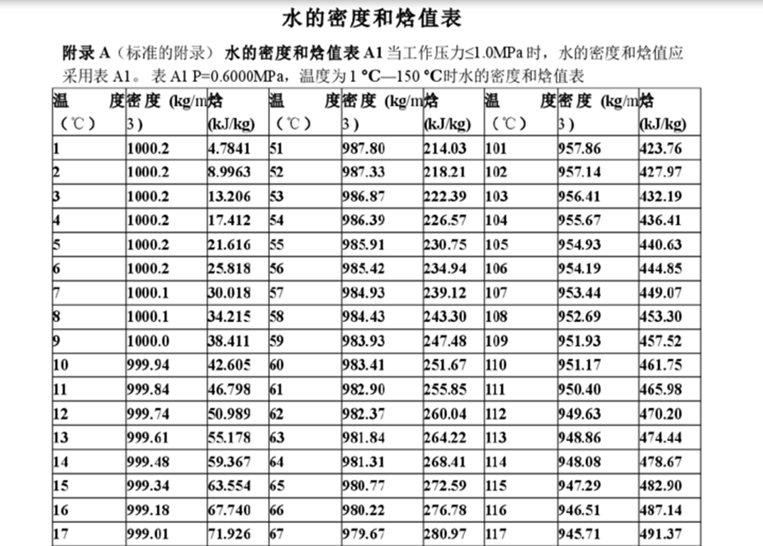
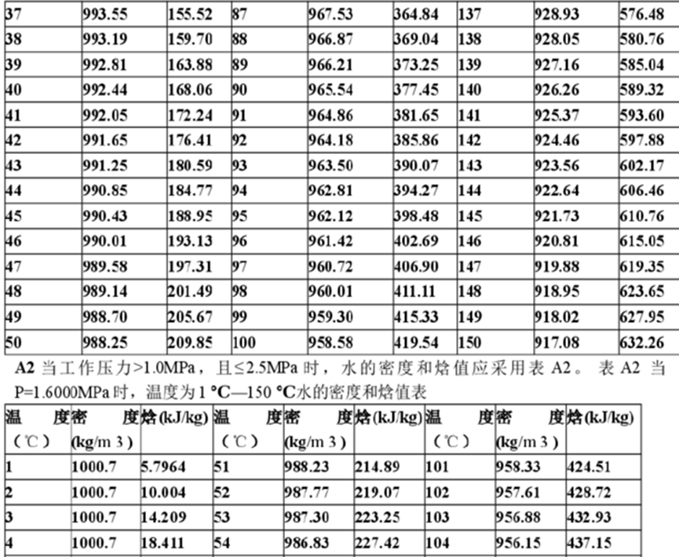
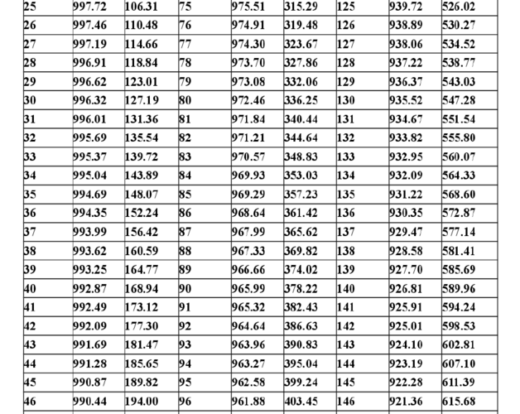

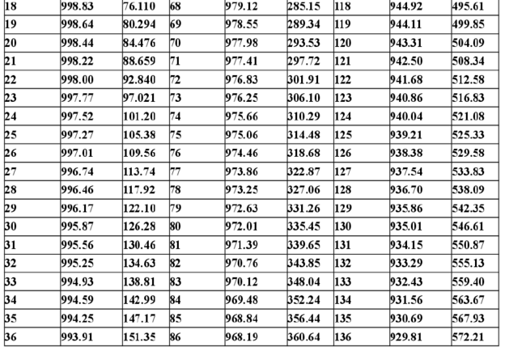

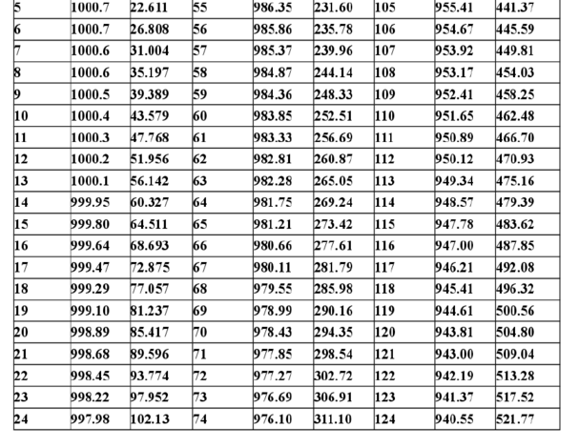

溴化锂吸收式直燃三用机 | 型号 | 制冷能力 | 供暖能力 | 冷水系 |  | 冷却水 |  | 温水系 |  | 卫生热水 |  | 燃料系 |  |  |  |  |  | 外形尺寸 |  |  | 电机功率
 |  |  |  | 冷水进出口温度 | 冷水流量 | 冷却水流量 | 进出口温度 | 温水进出口温度 | 温水流量 | 进出口温度 | 流量 | 燃料耗量（制冷时）轻油 | 燃料耗量（制冷时）城市煤气 | 燃料耗量（制冷时）天然气 | 燃料耗量（制热时）轻油 | 燃料耗量（制热时）城市煤气 | 燃料耗量（制热时）天然气 | 长度（L） | 宽度（W） | 高度（H） | 吸收液泵1 | 吸收液泵2 | 冷剂泵 | 抽气泵 | 鼓风机燃油 | 鼓风机燃气 | 油泵（燃油型） | 油预热器（燃油型）
 | DG-**G(K)HDC | KW | KW | ℃ | m³/h | m³/h | ℃ | ℃ | m³/h | ℃ | m³/h | kg/h | Nm³/h | Nm³/h | kg/h | Nm³/h | Nm³/h | mm | mm | mm | kw | kw | kw | kw | kw | kw | kw | kw
 | 11 | 352 | 294 | 12→7 | 60.5 | 93.5 | 燃气：32℃→37.5℃，燃油：32℃→37.6℃ | 50℃→60℃ | 25.3 | 65℃→80℃ | 16.9 | 23.3 | 60.2 | 20.8 | 26 | 70.9 | 24.5 | 2670 | 2170 | 2350 | 1.3 | 1.1 | 0.2 | 0.4 | 0.75 | 0.4 |  | 1.5
 | 12 | 422 | 353 | 12→7 | 72.6 | 112 | 燃气：32℃→37.5℃，燃油：32℃→37.6℃ | 50℃→60℃ | 30.4 | 65℃→80℃ | 20.2 | 27.9 | 72.4 | 25 | 31.2 | 85.4 | 29.5 | 2670 | 2170 | 2350 | 1.3 | 1.1 | 0.2 | 0.4 | 0.75 | 0.4 |  | 1.5
 | 13 | 527 | 441 | 12→7 | 90.7 | 140 | 燃气：32℃→37.5℃，燃油：32℃→37.6℃ | 50℃→60℃ | 38 | 65℃→80℃ | 25.3 | 34.9 | 90.3 | 31.2 | 38.9 | 106.5 | 36.8 | 3690 | 2220 | 2420 | 2.5 | 1.1 | 0.2 | 0.4 | 1.5 | 0.75 |  | 2
 | 14 | 633 | 530 | 12→7 | 109 | 168 | 燃气：32℃→37.5℃，燃油：32℃→37.6℃ | 50℃→60℃ | 45.5 | 65℃→80℃ | 30.4 | 41.9 | 108.6 | 37.5 | 46.7 | 127.9 | 44.2 | 3690 | 2220 | 2420 | 2.5 | 1.1 | 0.2 | 0.4 | 1.5 | 0.75 |  | 2
 | 21 | 738 | 618 | 12→7 | 127 | 196 | 燃气：32℃→37.5℃，燃油：32℃→37.6℃ | 50℃→60℃ | 53.1 | 65℃→80℃ | 35.4 | 48.9 | 126.5 | 43.7 | 54.5 | 149.1 | 51.5 | 3710 | 2350 | 2600 | 2.5 | 1.3 | 0.2 | 0.4 | 1.5 | 1.5 |  | 2
 | 22 | 844 | 706 | 12→7 | 145 | 224 | 燃气：32℃→37.5℃，燃油：32℃→37.6℃ | 50℃→60℃ | 60.7 | 65℃→80℃ | 40.5 | 55.8 | 144.7 | 50 | 62.3 | 170.5 | 58.9 | 3710 | 2350 | 2600 | 2.5 | 1.3 | 0.2 | 0.4 | 2.2 | 1.5 |  | 2
 | 23 | 985 | 824 | 12→7 | 169 | 262 | 燃气：32℃→37.5℃，燃油：32℃→37.6℃ | 50℃→60℃ | 70.8 | 65℃→80℃ | 47.2 | 65.2 | 168.8 | 58.3 | 72.7 | 198.9 | 68.7 | 4760 | 2410 | 2650 | 3.4 | 1.3 | 0.4 | 0.4 | 2.2 | 1.5 |  | 2
 | 24 | 1125 | 941 | 12→7 | 194 | 299 | 燃气：32℃→37.5℃，燃油：32℃→37.6℃ | 50℃→60℃ | 81 | 65℃→80℃ | 54 | 74.5 | 192.8 | 66.6 | 83.1 | 227.2 | 78.5 | 4760 | 2410 | 2650 | 3.4 | 1.3 | 0.4 | 0.4 | 3.7 | 1.5 |  | 2
 | 31 | 1266 | 1059 | 12→7 | 218 | 337 | 燃气：32℃→37.5℃，燃油：32℃→37.6℃ | 50℃→60℃ | 91.1 | 65℃→80℃ | 60.7 | 83.8 | 217.1 | 75 | 93.5 | 255.9 | 88.4 | 4830 | 2530 | 2880 | 3.4 | 1.3 | 0.4 | 0.4 | 3.7 | 1.5 |  | 2
 | 32 | 1407 | 1177 | 12→7 | 242 | 374 | 燃气：32℃→37.5℃，燃油：32℃→37.6℃ | 50℃→60℃ | 101.2 | 65℃→80℃ | 67.5 | 93.1 | 241.1 | 83.3 | 103.9 | 284.2 | 98.2 | 4830 | 2530 | 2880 | 3.4 | 1.3 | 0.4 | 0.4 | 3.7 | 1.5 |  | 3
 | 41 | 1582 | 1324 | 12→7 | 272 | 421 | 燃气：32℃→37.5℃，燃油：32℃→37.6℃ | 50℃→60℃ | 113.9 | 65℃→80℃ | 75.9 | 104.7 | 271.2 | 93.7 | 116.8 | 319.9 | 110.5 | 4850 | 2740 | 3120 | 3.4 | 1.8 | 0.4 | 0.4 | 3.7 | 2.2 |  | 3
 | 42 | 1758 | 1471 | 12→7 | 302 | 468 | 燃气：32℃→37.5℃，燃油：32℃→37.6℃ | 50℃→60℃ | 126.5 | 65℃→80℃ | 84.3 | 116.3 | 301.3 | 104.1 | 129.8 | 355.2 | 122.7 | 4850 | 2740 | 3120 | 3.4 | 1.8 | 0.4 | 0.4 | 3.7 | 2.2 | 0.75 | 3
 | 51 | 1969 | 1647 | 12→7 | 339 | 524 | 燃气：32℃→37.5℃，燃油：32℃→37.6℃ | 50℃→60℃ | 141.7 | 65℃→80℃ | 94.5 | 130.3 | 337.5 | 116.6 | 145.4 | 398 | 137.5 | 5040 | 3360 | 3410 | 3.7 | 1.8 | 0.4 | 0.4 | 5.5 | 3.7 | 0.75 | 4
 | 52 | 2215 | 1853 | 12→7 | 381 | 589 | 燃气：32℃→37.5℃，燃油：32℃→37.6℃ | 50℃→60℃ | 159.4 | 65℃→80℃ | 106.3 | 146.6 | 379.8 | 131.2 | 163.6 | 447.5 | 154.6 | 5590 | 3360 | 3410 | 3.7 | 1.8 | 0.4 | 0.4 | 5.5 | 3.7 | 0.75 | 4
 | 53 | 2461 | 2059 | 12→7 | 423 | 655 | 燃气：32℃→37.5℃，燃油：32℃→37.6℃ | 50℃→60℃ | 177.1 | 65℃→80℃ | 118.1 | 162.9 | 422.1 | 145.8 | 181.7 | 497.3 | 171.8 | 5690 | 3360 | 3410 | 3.7 | 1.8 | 0.4 | 0.4 | 5.5 | 3.7 | 0.75 | 4
 | 61 | 2813 | 2353 | 12→7 | 484 | 748 | 燃气：32℃→37.5℃，燃油：32℃→37.6℃ | 50℃→60℃ | 202.4 | 65℃→80℃ | 134.9 | 186.2 | 482.3 | 166.6 | 207.7 | 568.5 | 196.4 | 6080 | 3600 | 3880 | 5.5 | 1.8 | 0.4 | 0.4 | 7.5 | 3.7 | 0.75 | 5
 | 62 | 3165 | 2648 | 12→7 | 544 | 842 | 燃气：32℃→37.5℃，燃油：32℃→37.6℃ | 50℃→60℃ | 227.7 | 65℃→80℃ | 151.8 | 209.4 | 542.5 | 187.4 | 233.7 | 639.4 | 220.9 | 6190 | 3600 | 3880 | 5.5 | 1.8 | 0.4 | 0.4 | 7.5 | 7.5 | 0.75 | 5
 | 63 | 3516 | 2942 | 12→7 | 605 | 935 | 燃气：32℃→37.5℃，燃油：32℃→37.6℃ | 50℃→60℃ | 253 | 65℃→80℃ | 168.7 | 232.7 | 603 | 208.3 | 259.6 | 710.7 | 245.5 | 6430 | 3600 | 3880 | 5.5 | 1.8 | 0.4 | 0.4 | 11 | 7.5 | 0.75 | 5
 | 71 | 3868 | 3236 | 12→7 | 665 | 1029 | 燃气：32℃→37.5℃，燃油：32℃→37.6℃ | 50℃→60℃ | 278.3 | 65℃→80℃ | 185.5 | 256 | 663.2 | 229.1 | 285.6 | 781.6 | 270 | 6710 | 4520 | 4090 | 7.5 | 3.7 | 0.4 | 0.75 | 11 | 11 | 0.75 | 5
 | 72 | 4220 | 3530 | 12→7 | 726 | 1122 | 燃气：32℃→37.5℃，燃油：32℃→37.6℃ | 50℃→60℃ | 303.6 | 65℃→80℃ | 202.4 | 279.2 | 723.4 | 249.9 | 311.6 | 852.8 | 294.6 | 6960 | 4520 | 4090 | 7.5 | 3.7 | 0.4 | 0.75 | 15 | 11 | 1.5 | 8
 | 73 | 4571 | 3824 | 12→7 | 786 | 1216 | 燃气：32℃→37.5℃，燃油：32℃→37.6℃ | 50℃→60℃ | 328.9 | 65℃→80℃ | 219.3 | 302.5 | 783.9 | 270.8 | 337.5 | 923.7 | 319.1 | 6960 | 4520 | 4090 | 7.5 | 3.7 | 0.4 | 0.75 | 15 | 11 | 1.5 | 8
 | 81 | 4923 | 4119 | 12→7 | 847 | 1309 | 燃气：32℃→37.5℃，燃油：32℃→37.6℃ | 50℃→60℃ | 354.2 | 65℃→80℃ | 236.1 | 325.8 | 844.1 | 291.6 | 363.5 | 994.6 | 343.6 | 7460 | 4840 | 4340 | 7.5 | 3.7 | 0.4 | 0.75 | 22 | 11 | 1.5 | 9
 | 82 | 5274 | 4413 | 12→7 | 907 | 1403 | 燃气：32℃→37.5℃，燃油：32℃→37.6℃ | 50℃→60℃ | 379.5 | 65℃→80℃ | 253 | 349 | 904.3 | 312.4 | 389.4 | 1065.8 | 368.2 | 7460 | 4840 | 4340 | 7.5 | 3.7 | 0.4 | 0.75 | 22 | 11 | 1.5 | 9

燃气轮机
然机型号 | 燃机出力 | 尖峰出力 | 热耗率 | 尖峰热耗率 | 燃耗量 | 天然气耗量 | 燃机发电折热能 | 燃机效率 | 基本供电效率 | 尖峰供电效率 | 进口温度 | 转速 | 空气流量 | 燃机排烟温度 | 锅炉烟气流量 | 燃机价格 | 可否用于发电 | 维护费用 | 度电成本 | 维修成本 | 大修时间 | 中修时间 | 小修时间 | 其他1 | 其他2 | 其他3 | 备注 | 压比 | 燃气入口压力
 | kW | kW | kJ/kWh | kJ/kWh | GJ/h | m3/h | GJ/h | % | % | % | ℃ |  | t/h | ℃ | t/h |  |  | 元/kWh |  |  |  |  |  |  |  |  |  | 0
索拉Saturn20 | 1200 |  | 14795 |  | 17.7 | 503 | 4.32 | 24.4 |  |  |  |  |  | 511 | 23.4 |  |  |  |  |  |  |  |  |  |  |  |  | 0
索拉Centaur40 | 3500 |  | 12910 |  | 45.1 | 1280 | 12.6 | 27.9 |  |  |  |  |  | 446 | 67.9
索拉Centaur50 | 4600 |  | 12270 |  | 56 | 1591 | 16.56 | 29.6 |  |  |  |  |  | 513 | 68.2
索拉Mercury50 | 4600 |  | 9351 |  | 42.7 | 1213 | 16.56 | 38.8 |  |  |  |  |  | 377 | 63.7
索拉Taurus60 | 5700 |  | 11465 |  | 64.4 | 1830 | 20.52 | 31.9 |  |  |  |  |  | 516 | 77.7
索拉Taurus65 | 6300 |  | 10943 |  | 67.3 | 1912 | 22.68 | 33.7 |  |  |  |  |  | 555 | 74.1
索拉Taurus70 | 8000 |  | 10505 |  | 82.2 | 2336 | 28.8 | 35 |  |  |  |  |  | 511 | 95.8
索拉Mars90 | 9500 |  | 11300 |  | 105.9 | 3009 | 34.2 | 32.3 |  |  |  |  |  | 468 | 143.4
索拉Mars100 | 11860 |  | 10935 |  | 124.7 | 3543 | 41.04 | 32.9 |  |  |  |  |  | 490 | 154.1
索拉Titan130 | 15290 |  | 10232 |  | 152.2 | 4325 | 54 | 35.5 |  |  |  |  |  | 500 | 177.9
索拉Titan250 | 22370 |  | 9260 |  | 199.7 | 5675 | 78.12 | 39.1 |  |  |  |  |  | 465 | 245.7
GE LM2000PS | 18818 |  | 10187 |  |  | 5991.00 |  | 35.30 |  |  |  |  |  | 460.00 | 233.02
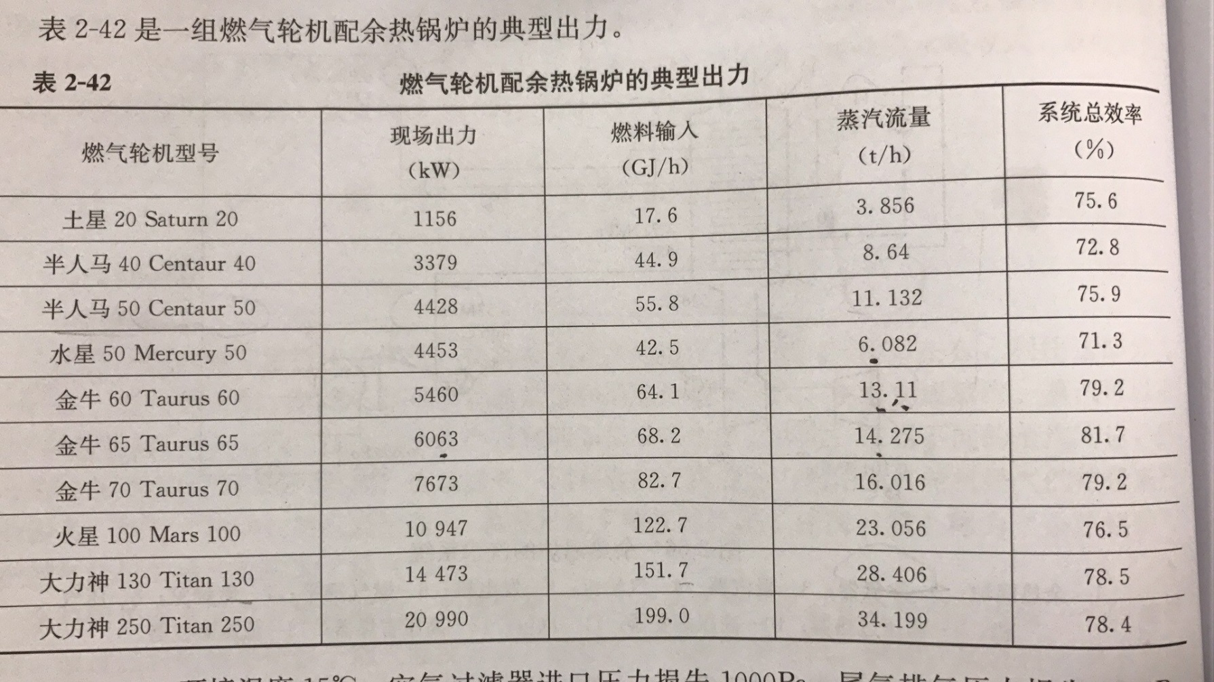
GE LM2500 | 23800 |  | 10606 |  |  | 7888.00 |  | 38.70 |  |  |  |  |  | 530.00 | 245.60
GE PGT25 | 23266 |  | 9544 |  |  | 6939.00 |  | 37.70 |  |  |  |  |  | 524.44 | 248.04
GE LM2000PE | 23872 |  | 9582 |  |  | 7148.00 |  | 37.50 |  |  |  |  |  | 533.30 | 250.00
GE LM2000PE | 24641 |  | 9999 |  |  | 7700.00 |  | 36.00 |  |  |  |  |  | 512.80 | 257.02
GE PG5371 | 26300 | 27830.00 | 12647 | 11637.00 |  | 10394.00 |  |  | 28.47 | 28.49 | 962.80 | 5094.00 | 440.89 | 487.00
GE MS5002(C) | 28340 |  | 12462 |  |  | 11037.00 |  | 28.80 |  |  |  |  |  | 517.20 | 447.59
GE PGT25+ | 31372 |  | 8748 |  |  | 8576.00 |  | 41.10 |  |  |  |  |  | 500.00 | 303.40
GE MS5002(E) | 31999 |  | 9996 |  |  | 9996.00 |  | 36.00 |  |  |  |  |  | 511.10 | 367.41
GE MS5002(D) | 32580 |  | 12230 |  |  | 12452.00 |  | 29.40 |  |  |  |  |  | 508.90 | 508.99
GE LM2500+G4 | 33000 |  | 9265 |  |  | 9555.00 |  |  |  |  |  |  |  | 540.00 | 334.40
GE LM2000PD | 33884 |  | 9055 |  |  | 9588.00 |  | 39.70 |  |  |  |  |  | 525.00 | 328.22
GE PGT25+G4 | 34302 |  | 8712 |  |  | 9339.00 |  | 41.20 |  |  |  |  |  | 510.00 | 322.83
GE LM2000PC | 37102 |  | 10066 |  |  | 11670.00 |  | 35.70 |  |  |  |  |  | 483.30 | 352.88
GE PG6451 | 38340 | 41400.00 | 11476 | 11371.00 |  | 13750.00 |  |  | 31.37 | 31.66 | 1104.00 | 5094.00 | 493.16 | 539.00
GE MS6001(B) | 43534 |  | 10816 |  |  | 14715.00 |  | 33.00 |  |  |  |  |  | 543.89 | 504.58
GE LM2000PD | 43854 |  | 8462 |  |  | 11597.00 |  | 42.50 |  |  |  |  |  | 455.00 | 448.73
GE LM6000PD | 43854 |  | 8462 |  |  | 11597.00 |  | 41.90 |  |  |  |  |  | 454.44 | 449.06
GE LM2000PF | 43855 |  | 8462 |  |  | 11597.00 |  | 42.50 |  |  |  |  |  | 455.00 | 448.73
GE LM2000PC | 44392 |  | 8823 |  |  | 12239.00 |  | 40.80 |  |  |  |  |  | 428.33 | 465.39
GE LM2000PC | 44565 |  | 8431 |  |  | 11742.00 |  | 42.70 |  |  |  |  |  | 449.44 | 458.85
GE PG6101 | 70140 | 73570.00 | 10527 | 10453.00 |  | 23074.00 |  |  | 34.20 | 34.44 | 1288.00 | 5247.00 | 707.29 | 594.00
GE MS7001(EA) | 86225 |  | 10915 |  |  | 29412.00 |  | 33.00 |  |  |  |  |  | 535.00 | 1065.49
GE PG9171 | 123400 | 133000.00 | 10600 | 10632.00 |  | 40876.00 |  |  | 33.77 | 33.86 | 1124.00 | 3000.00 | 1453.32 | 530.00 | 1476.80
GE M9001(E) | 130140 |  | 10392 |  |  | 42264.00 |  | 34.60 |  |  |  |  |  | 540.00 | 1501.15
GE PG9231 | 169200 | 184700.00 | 10310 | 10238.00 |  | 54514.00 |  |  | 34.92 | 35.16 | 1204.00 | 3000.00 | 1794.64 | 558.00 | 1826.46
GE PG9351 | 250400 | 258600.00 | 9867 | 9867.00 |  | 77209.00 |  |  | 36.49 | 36.49 | 1288.00 | 3000.00 | 2322.07 | 609.00
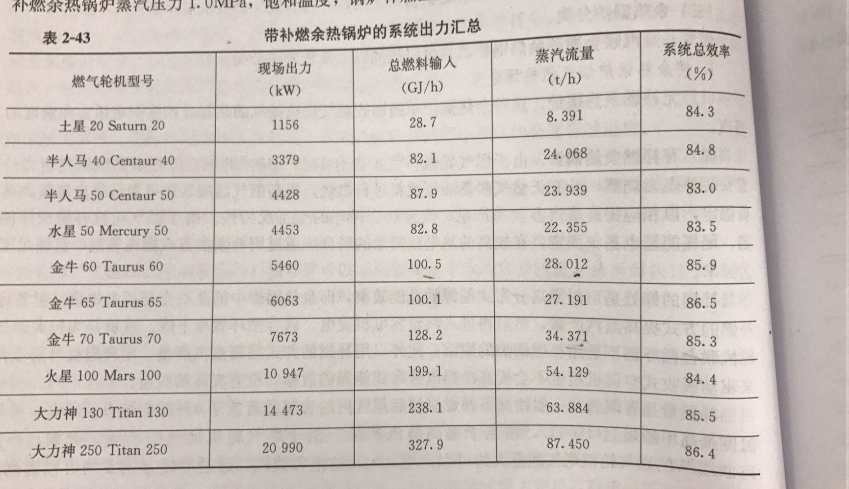
GE PG9391 | 282000 |  | 9115 |  |  | 80326.00 |  |  | 39.49 |  |  | 3000.00 | 2465.64 | 583.00
QDR20 | 2000 |  | 15650 |  |  |  |  |  |  |  |  |  |  | 450 | 73.8
QDR70 | 6750 |  | 11418 |  |  |  |  |  |  |  |  |  |  | 466 | 105.5
SGT-100 | 5250 |  | 11815 |  |  |  |  |  |  |  |  |  |  | 530 | 74.88
SGT-200 | 6750 |  | 11418 |  |  |  |  |  |  |  |  |  |  | 466 | 105.48
SGT-300 | 7900 |  | 11532 |  |  |  |  |  |  |  |  |  |  | 537 | 107.28
SGT-400 | 12900 |  | 10355 |  |  |  |  |  |  |  |  |  |  | 555 | 141.84
SGT-500 | 17180 | 18600 | 11180 |  |  |  |  |  |  |  |  |  |  | 375 | 332.28
SGT-600 | 24770 |  | 10533 |  |  |  |  |  |  |  |  |  |  | 543 | 289.44
SGT-700 | 31210 |  | 9822 |  |  |  |  |  |  |  |  |  |  | 528 | 338.4
西门子 SGT-800 | 50500 |  | 9411 |  |  | 14535.4 |  | 38.68 |  |  |  |  |  | 553 | 473.4
日立 H-100 | 99000 |  | 9860 |  |  | 30130.6 |  | 36.7 |  |  |  |  |  | 534.0 | 1051.2
西门子 SGT5-2000E | 172800 |  | 10149 |  |  | 53660 |  | 35.47 |  |  |  |  |  | 548 | 1900.8

